はじめに
＜商品概念図＞
商品
サービス
リソースグループ
リソース
リソースグループ
サービス
サービス
サービス
リソースグループ
リソースグループ
リソース
リソース
リソース
特性
特性
特性
特性
特性
特性
属性
属性
属性

Infonova
アップロード
アップロード
画面上で操作
画面上で操作
XML
サービス.xml
リソース
商品
XML
リソース.xml
XLS
リソース設定補助シート
XLS
サービス設定補助シート
出力
出力
Infonovaの画面から
空のブックをダウンロードして記入する
本シート
XLS
商品設定補助シート
商品設定補助シートを
見て操作する
XLS
リソース料金設定ブック^{※2}
XLS
リソースグループ設定ブック
リソースグループ
サービス
画面上で操作^{※1}
料金付き商品
※1・・・商品/サービスは商品作成後に料金を作成し、リソースは事前に作成した料金を選択します
※2・・・リソースは料金設定前に専用のブックを使って料金のパターンを作成します

＜商品作成フロー＞

設定シート
商品区分設定 | 記入例はこちら
卸/小売 | サプライヤ企業名 |  | 必須 | 任意 | 入力不要
小売商品 |  |  | ■補足資料■はこちら↓
 |  |  | ★オペレータの場合の補足資料（料金設定以外）
 |  |  | ★設定者場合の補足資料（料金設定以外）
商品設定
商品キー情報 | 商品名(請求書表示名) | 内部で使用する名称 | 商品説明 | 商品適用開始日

割り当てチャネル | 製品カテゴリ | 大量注文 | 製品画像 | 契約条件 | 依存関係有無 ※ある場合は、仕様を記入 | 無料期間有無 ※ありの場合は、 内容を記入 | 商品属性 ※ありの場合は、63行目の 「商品属性詳細」に内容を記入

含まれるサービス（サービス情報のヒアリングシートより転記）
サービスキー情報 | サービス表示名

画面イメージ
画面イメージ
画面イメージ
料金設定(一括払い) ※複数ある場合、下記の内容をコピーして利用
料金単位 |  |  |  | 補足 設定者宛の補足事項はここに記入 ※画面上に入力欄はなし。 | 卸先の販売単位での請求 | 機能詳細 |  |  |  |  |  |  | 料金 |  |  |  | 料金適用開始日 ※設定しない場合は 商品を作成した日付 | 料金適用終了日 | 表示順 | 機能属性 |  |  |  |  |  | 課金発生タイミング
料金単位 | サービス名 | 特性名 | SELECT項目 |  |  | 表示名 | 機能キー情報 | 料金説明 | 請求書内訳名 | 商品コード | GLコード | オペレータによる 請求書内訳名の変更可否 ※画面イメージはこちら↓ | 料金(税抜き・円) | 税率 | オペレータによる 料金の変更可否 ※画面イメージはこちら↓ | ポイント還元 |  |  |  | この機能の必須・任意 | 初期表示 | 複数の設定が可能 ※画面イメージはこちら↓ | 上限数 | サービス提供後に項目の 追加・削除可否 | プロビ中の追加・削除可否 | サービス提供開始時 (一部) | サービス提供開始時 (全て) | サービス廃止時 (一部)

画面イメージ
画面イメージ
画面イメージ
料金設定(定期払い) ※複数ある場合、下記の内容をコピーして利用
料金単位 |  |  |  | 補足 設定者宛の補足事項はここに記入 ※画面上に入力欄はなし。 | 卸先の販売単位での請求 | 機能詳細 |  |  |  |  |  |  | 料金 |  |  |  |  |  |  | 料金適用開始日 ※設定しない場合は 商品を作成した日付 | 料金適用終了日 | 表示順 | 機能属性 |  |  |  |  |  | 課金発生タイミング
料金単位 | サービス名 | 特性名 | SELECT項目 |  |  | 表示名 | 機能キー情報 | 料金説明 | 請求書内訳名 | 商品コード | GLコード | オペレータによる 請求書内訳名の変更可否 ※画面イメージはこちら↓ | 料金(税抜き・円) | 税率 | 請求周期 | オペレータによる 料金の変更可否 ※画面イメージはこちら↓ | 前払い/後払い | 秒割/日割 ※設定しない場合は「‐」 | 秒割/日割の契機 |  |  |  | この機能の必須・任意 | 初期表示 | 複数の設定が可能 ※画面イメージはこちら↓ | 上限数 | サービス提供後に項目の 追加・削除可否 | プロビ中の追加・削除可否 | サービス提供開始時 (一部) | サービス提供開始時 (全て) | サービス廃止時 (一部)

画面イメージ
画面イメージ
画面イメージ
料金設定(分割払い) ※複数ある場合、下記の内容をコピーして利用
料金単位 |  |  |  | 補足 設定者宛の補足事項はここに記入 ※画面上に入力欄はなし。 | 卸先の販売単位での請求 | 機能詳細 |  |  |  |  |  |  | 料金 |  |  |  |  |  |  | 料金適用開始日 ※設定しない場合は 商品を作成した日付 | 料金適用終了日 | 表示順 | 機能属性 |  |  |  |  |  | 課金発生タイミング
料金単位 | サービス名 | 特性名 | SELECT項目 |  |  | 表示名 | 機能キー情報 | 料金説明 | 請求書内訳名 | 商品コード | GLコード | オペレータによる 請求書内訳名の変更可否 ※画面イメージはこちら↓ | 料金(税抜き・円) | 税率 | 請求周期 | 支払回数 | 初回支払回数 | オペレータによる料金および 支払回数の変更 ※画面イメージはこちら↓ | 廃止時に残りの 分割払いをすべて支払う |  |  |  | この機能の必須・任意 | 初期表示 | 複数の設定が可能 ※画面イメージはこちら↓ | 上限数 | サービス提供後に項目の追加・削除可否 | プロビ中の追加・削除可否 | サービス提供開始時 (一部) | サービス提供開始時 (全て) | サービス廃止時 (一部)

画面イメージ
画面イメージ
画面イメージ
料金設定(割引き) ※複数ある場合、下記の内容をコピーして利用
料金単位 | 割引形式 | 補足 設定者宛の補足事項はここに記入 ※画面上に入力欄はなし。 | 機能詳細 |  |  |  |  |  |  | 対象期間 |  | 割引頻度 | 計算に使用される情報 | 税率 | 上限 | 割引金額/率（％） | オペレータによる料金の変更可否 ※画面イメージはこちら↓ | 計算対象 | 適用対象 | 料金適用開始日 ※設定しない場合は 商品を作成した日付 | 料金適用終了日 | 表示順 | 機能属性 |  |  |  |  |  | 課金発生タイミング
 |  |  | 表示名 | 機能キー情報 | 料金説明 | 請求書内訳名 | 商品コード | GLコード | オペレータによる 請求書内訳名の変更可否 ※画面イメージはこちら↓ | 日数/月数/請求期間数 ※数字で入力してください | ヶ月/日/請求期間 |  |  |  |  |  |  |  |  |  |  |  | この機能の必須・任意 | 初期表示 | 複数の設定が可能 ※画面イメージはこちら↓ | 上限数 | サービス提供後に項目の 追加・削除可否 | プロビ中の追加・削除可否 | サービス提供開始時 (一部) | サービス提供開始時 (全て) | サービス廃止時 (一部)
商品単位
商品単位
商品単位
商品単位

商品属性詳細
商品属性キー情報 | 設定値 | 商品属性適用開始日 ※設定しない場合は 商品を作成した日付 | 商品属性適用終了日

記入例
商品区分設定 | シート入力に戻る
卸/小売 | サプライヤ企業名
小売商品

商品設定
商品キー情報 | 商品名(請求書表示名) | 内部で使用する名称 | 商品説明 | 商品適用開始日
test_retail_offer | ex社防犯システム | テスト小売商品 | テスト用の小売商品です | 2020-11-13

割り当てチャネル | 製品カテゴリ | 大量注文 | 製品画像 | 契約条件 | 依存関係有無 ※ある場合は、仕様を記入 | 無料期間有無 ※ありの場合は、 内容を記入 | 商品属性 ※ありの場合は、136行目の 「商品属性詳細」に内容を記入
channel1, channel2 | なし | 可 | あり | なし | なし | あり（初月無料） | あり

含まれるサービス（サービス情報の設定補助シートより転記）
サービスキー情報 | サービス表示名
CONTRACT_SERVICE | 契約サービス

料金設定(一括払い) ※複数ある場合、下記の内容をコピーして利用
料金単位 |  |  |  | 補足 設定者宛の補足事項はここに記入 ※画面上に入力欄はなし。 | 卸先の販売単位での請求 | 機能詳細 |  |  |  |  |  |  | 料金 |  |  |  | 料金適用開始日 ※設定しない場合は 商品を作成した日付 | 料金適用終了日 | 表示順 | 機能属性 |  |  |  |  |  | 課金発生タイミング
料金単位 | サービス名 | 特性名 | SELECT項目 |  |  | 表示名 | 機能キー情報 | 料金説明 | 請求書内訳名 | 商品コード | GLコード | オペレータによる 請求書内訳名の変更可否 | 料金(税抜き・円) | 税率 | オペレータによる料金の変更可否 | ポイント還元 |  |  |  | この機能の必須・任意 | 初期表示 | 複数の設定が可能 | 上限数 | サービス提供後に項目の 追加・削除可否 | プロビ中の追加・削除可否 | サービス提供開始時 (一部) | サービス提供開始時 (全て) | サービス廃止時 (一部)
商品単位 |  |  |  |  |  | 初期費用 | onetimePayment |  | 初期費用 | OP0001 | OP0001 | 不可 | 100,000 | 10% | 不可 | なし |  |  | 0 | 必須 |  | 不可 |  | 不可 | 不可 | - | 〇 | -

料金設定(定期払い) ※複数ある場合、下記の内容をコピーして利用
料金単位 |  |  |  | 補足 設定者宛の補足事項はここに記入 ※画面上に入力欄はなし。 | 卸先の販売単位での請求 | 機能詳細 |  |  |  |  |  |  | 料金 |  |  |  |  |  |  | 料金適用開始日 ※設定しない場合は 商品を作成した日付 | 料金適用終了日 | 表示順 | 機能属性 |  |  |  |  |  | 課金発生タイミング
料金単位 | サービス名 | 特性名 | SELECT項目 |  |  | 表示名 | 機能キー情報 | 料金説明 | 請求書内訳名 | 商品コード | GLコード | オペレータによる 請求書内訳名の変更可否 | 料金(税抜き・円) | 税率 | 請求周期 | オペレータによる 料金の変更可否 | 前払い/後払い | 秒割/日割 ※設定しない場合は「‐」 | 秒割/日割の契機 |  |  |  | この機能の必須・任意 | 初期表示 | 複数の設定が可能 | 上限数 | サービス提供後に項目の 追加・削除可否 | プロビ中の追加・削除可否 | サービス提供開始時 (一部) | サービス提供開始時 (全て) | サービス廃止時 (一部)
商品単位 |  |  |  |  |  | 定期料金（毎月） | regularPayment |  | 定期料金（毎月） | RP0001 | RP0001 | 不可 | 10,000 | 10% | 1ヶ月毎 | 不可 | 前払い | 日割り | 開始時および終了時 |  |  | 1 | 必須 |  | 不可 |  | 不可 | 不可 | - | 〇 | -

料金設定(分割払い) ※複数ある場合、下記の内容をコピーして利用
料金単位 |  |  |  | 補足 設定者宛の補足事項はここに記入 ※画面上に入力欄はなし。 | 卸先の販売単位での請求 | 機能詳細 |  |  |  |  |  |  | 料金 |  |  |  |  |  |  | 料金適用開始日 ※設定しない場合は 商品を作成した日付 | 料金適用終了日 | 表示順 | 機能属性 |  |  |  |  |  | 課金発生タイミング
料金単位 | サービス名 | 特性名 | SELECT項目 |  |  | 表示名 | 機能キー情報 | 料金説明 | 請求書内訳名 | 商品コード | GLコード | オペレータによる 請求書内訳名の変更可否 | 料金(税抜き・円) | 税率 | 請求周期 | 支払回数 | 初回支払回数 | オペレータによる料金および 支払回数の変更 | 廃止時に残りの 分割払いをすべて支払う |  |  |  | この機能の必須・任意 | 初期表示 | 複数の設定が可能 | 上限数 | サービス提供後に項目の追加・削除可否 | プロビ中の追加・削除可否 | サービス提供開始時 (一部) | サービス提供開始時 (全て) | サービス廃止時 (一部)
商品単位 |  |  |  |  |  | 本体料金（分割） | splitPayment |  | 本体料金（分割） | SP0001 | SP0001 | 不可 | 200,000 | 10% | 1ヶ月毎 | 12 | 1 | 可 | 支払う |  |  | 2 | 必須 |  | 不可 |  | 不可 | 不可 | - | 〇 | -

料金設定(割引き) ※複数ある場合、下記の内容をコピーして利用
料金単位 | 割引形式 | 補足 設定者宛の補足事項はここに記入 ※画面上に入力欄はなし。 | 機能詳細 |  |  |  |  |  |  | 対象期間 |  | 割引頻度 | 計算に使用される情報 | 税率 | 上限 | 割引金額/率（％） | オペレータによる料金の変更可否 | 計算対象 | 適用対象 | 料金適用開始日 ※設定しない場合は 商品を作成した日付 | 料金適用終了日 | 表示順 | 機能属性 |  |  |  |  |  | 課金発生タイミング
 |  |  | 表示名 | 機能キー情報 | 料金説明 | 請求書内訳名 | 商品コード | GLコード | オペレータによる 請求書内訳名の変更可否 | 日数/月数 ※数字で入力してください | ヶ月/日 |  |  |  |  |  |  |  |  |  |  |  | この機能の必須・任意 | 初期表示 | 複数の設定が可能 | 上限数 | サービス提供後に項目の 追加・削除可否 | プロビ中の追加・削除可否 | サービス提供開始時 (一部) | サービス提供開始時 (全て) | サービス廃止時 (一部)
商品単位 | パーセント割引 | 初月無料 | 初月無料 | firstMonthFree | 初月無料 | 初月無料 | FMF0001 | FMF0001 | 不可 | 2 | ヶ月 | 1ヶ月毎 | 料金 | 10% | ∞ | 100 | 可 | 1MonthFree | 1MonthFree |  |  | 3 | 必須 |  | 不可 |  | 不可 | 不可 | - | 〇 | -
商品単位
商品単位
商品単位

商品属性
商品属性キー情報 | 設定値 | 商品属性適用開始日 ※設定しない場合は 商品を作成した日付 | 商品属性適用終了日
ターゲットID | 123456789 | 2021-03-08
配送区分 | 設置あり | 2021-03-08

(参考)画面イメージ
 | 旧UI |  |  | 新UI

＊「オペレータによる料金の変更」「オペレータによる請求書テキストの変更」のイメージ |  |  | 設定シートへ
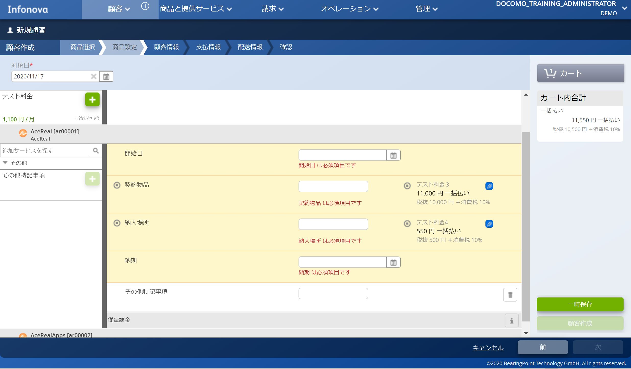
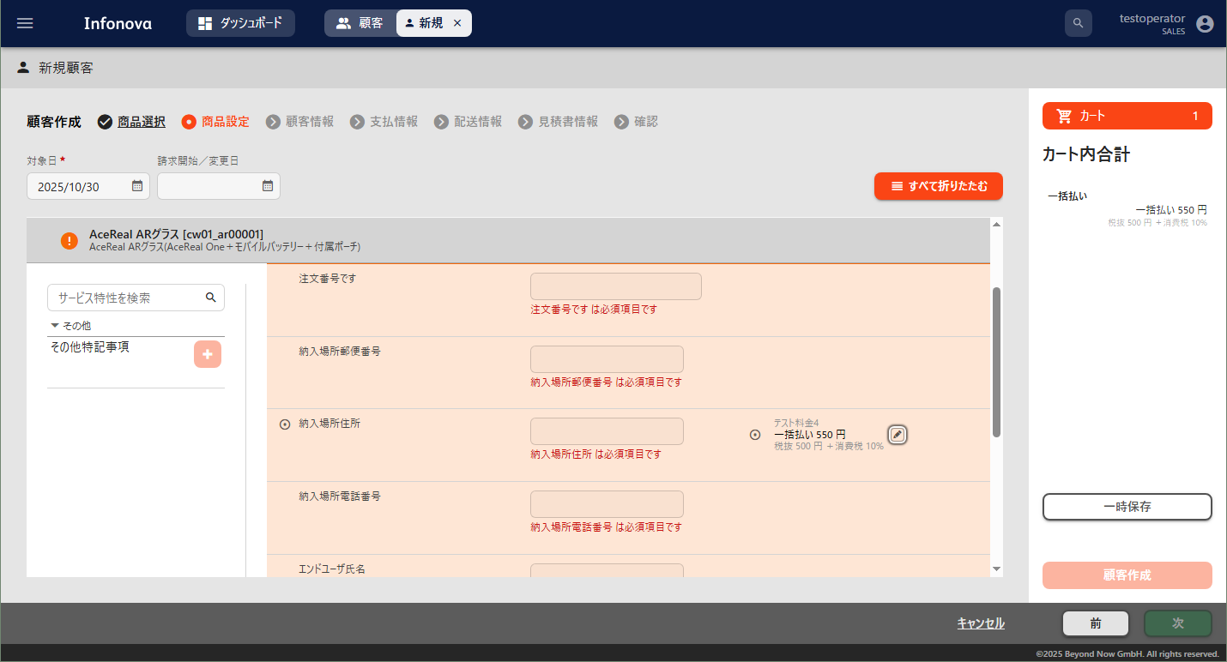

「納入場所」に対して、「オペレータによる料金の変更」と「オペレータによる請求書テキストの変更」を適用していると仮定します。
「納入場所」に対して、「オペレータによる料金の変更」と「オペレータによる請求書テキストの変更」を適用していると仮定します。
料金変更、請求書テキスト変更を行う場合は、こちらのえんぴつマークを押下します。

料金変更、請求書テキスト変更を行う場合は、こちらのえんぴつマークを押下します。

請求書内訳名、料金をそれぞれ変更することができます。
設定変更画面が表示されます。
設定変更画面が表示されます。
請求書内訳名、料金をそれぞれ変更することができます。

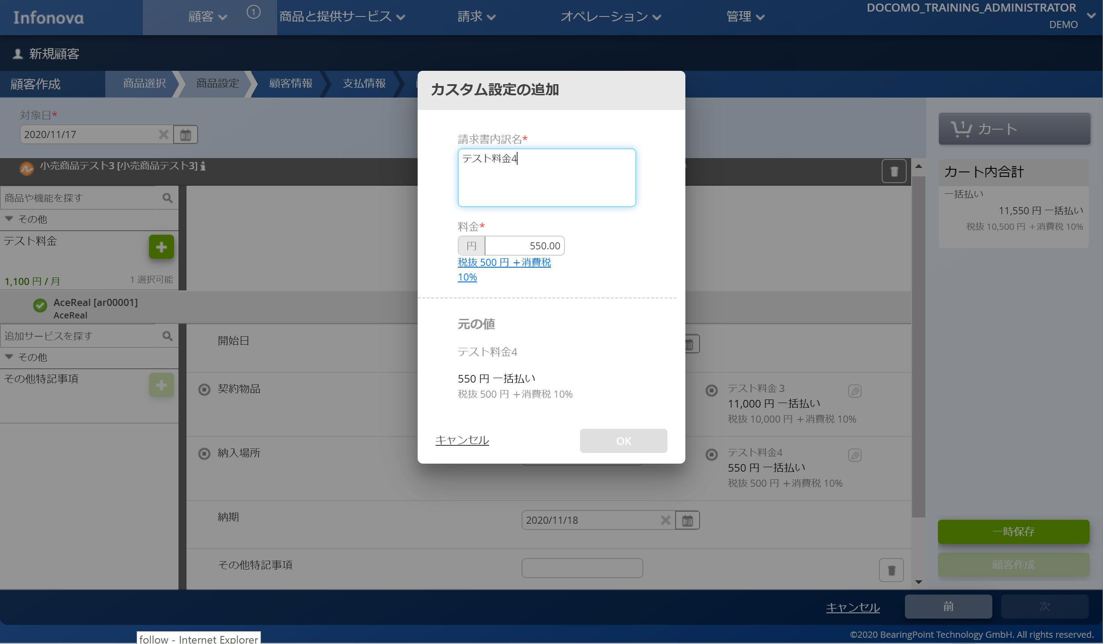
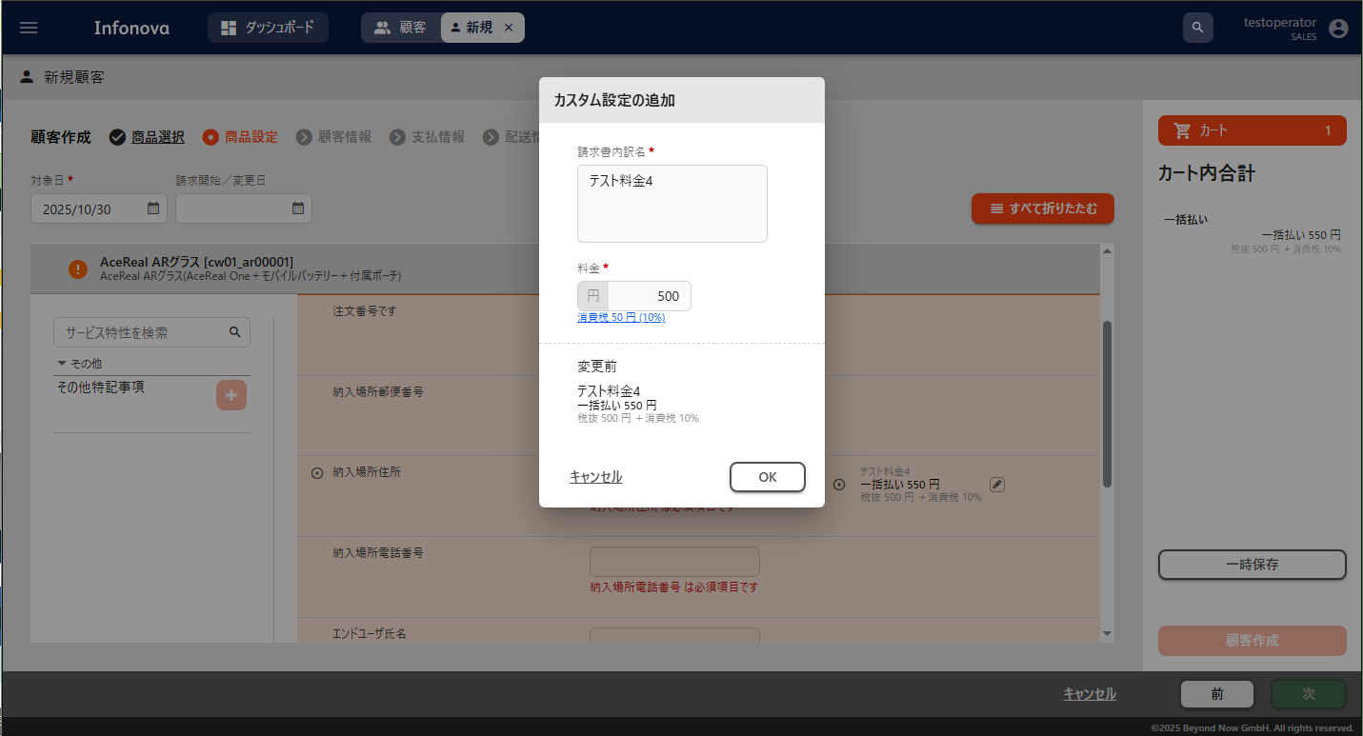

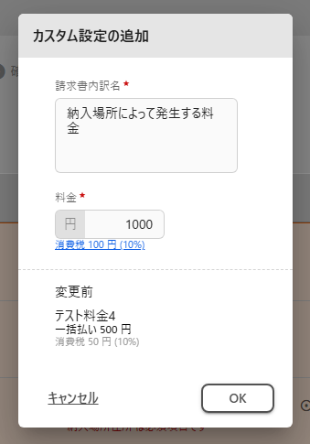

変更
変更

変更
変更

料金、請求書テキストがそれぞれ変更されました。

料金、請求書テキストがそれぞれ変更されました。

＊「複数の設定が可能」の画面イメージ |  | 設定シートへ
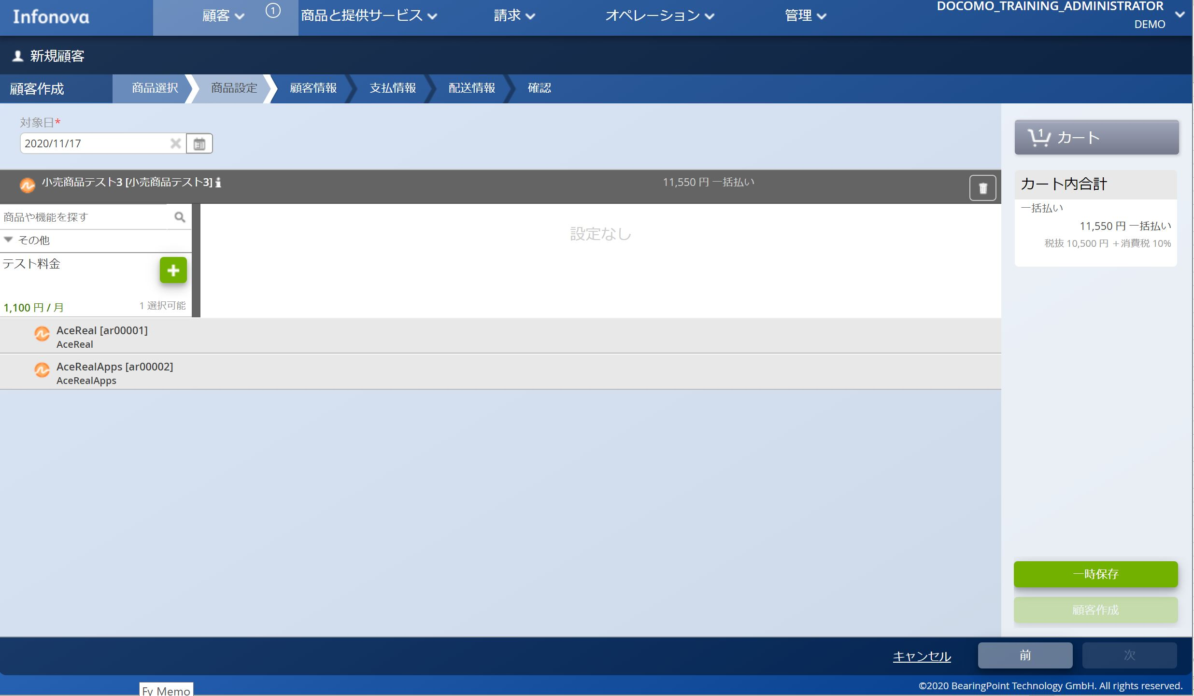
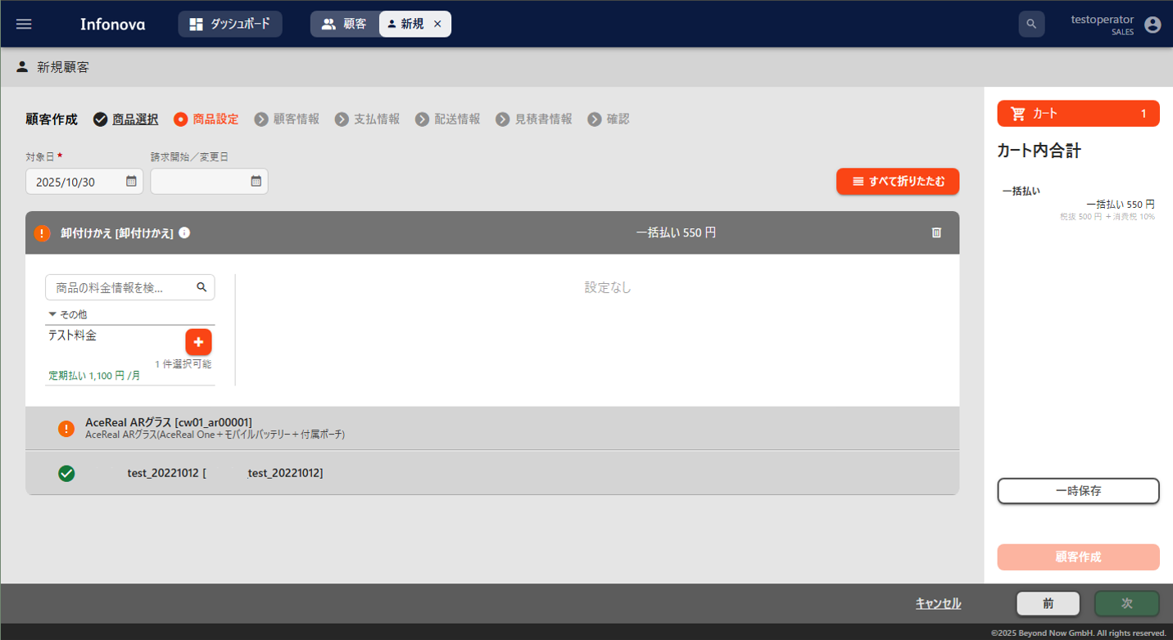

「複数の選択が可能」を「不可」にした場合、1選択可能という表示になります。
＋マークで選択します。

「複数の選択が可能」を「不可」にした場合、1選択可能という表示になります。
＋マークで選択します。

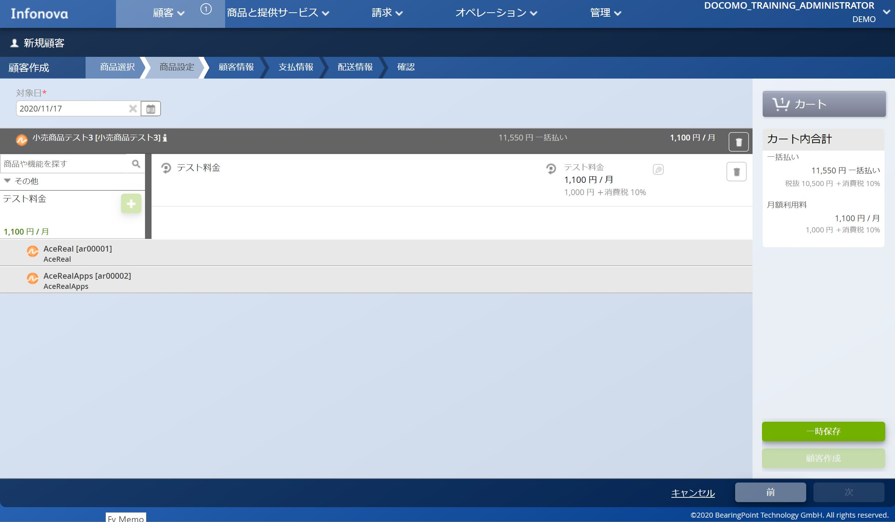

＋マークを押下した結果、1つ追加されました。

「複数の設定」を許容していないため、1選択後は＋マークが非活性となりこれ以上選択できません。
＋マークを押下した結果、1つ追加されました。

「複数の設定」を許容していないため、1選択後は＋マークが非活性となりこれ以上選択できません。

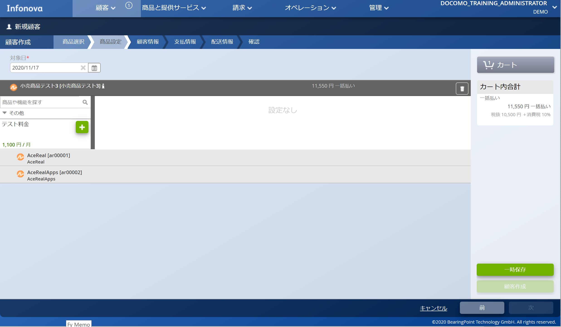

「複数の選択が可能」を「可(上限：なし)」にした場合、このような表示になります。
＋マークで選択します。

「複数の選択が可能」を「可(上限：なし)」にした場合、このような表示になります。
＋マークで選択します。

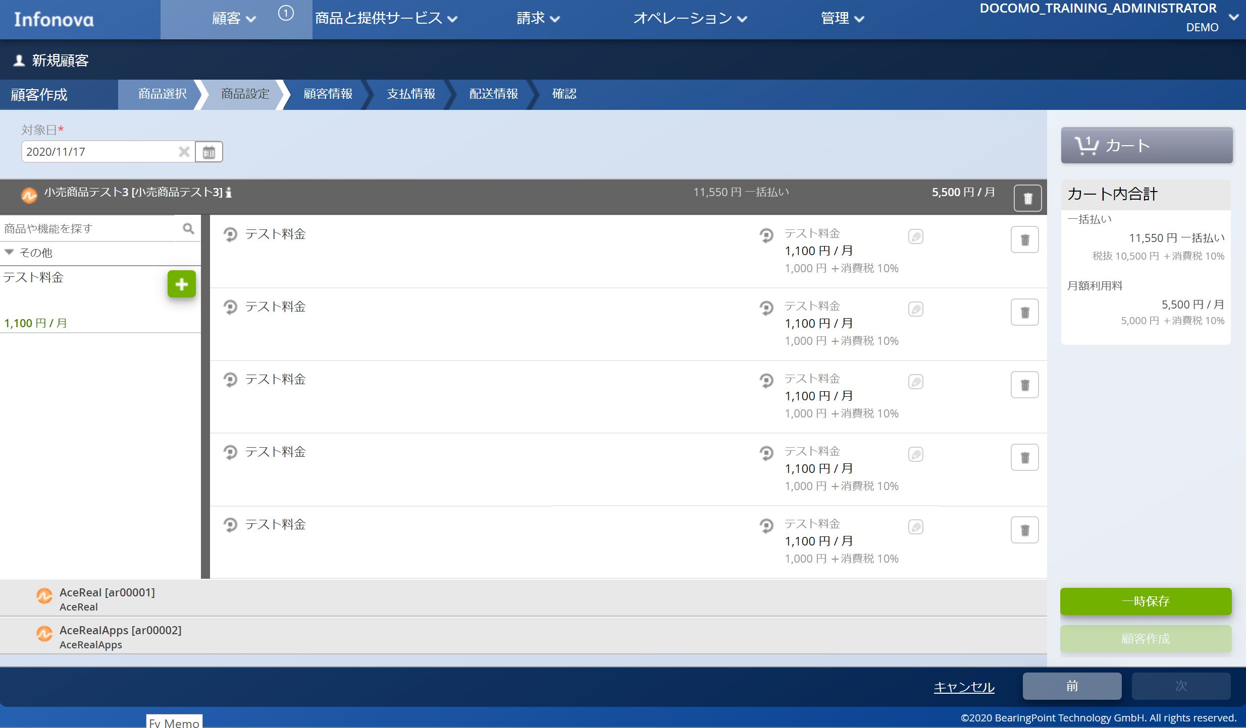
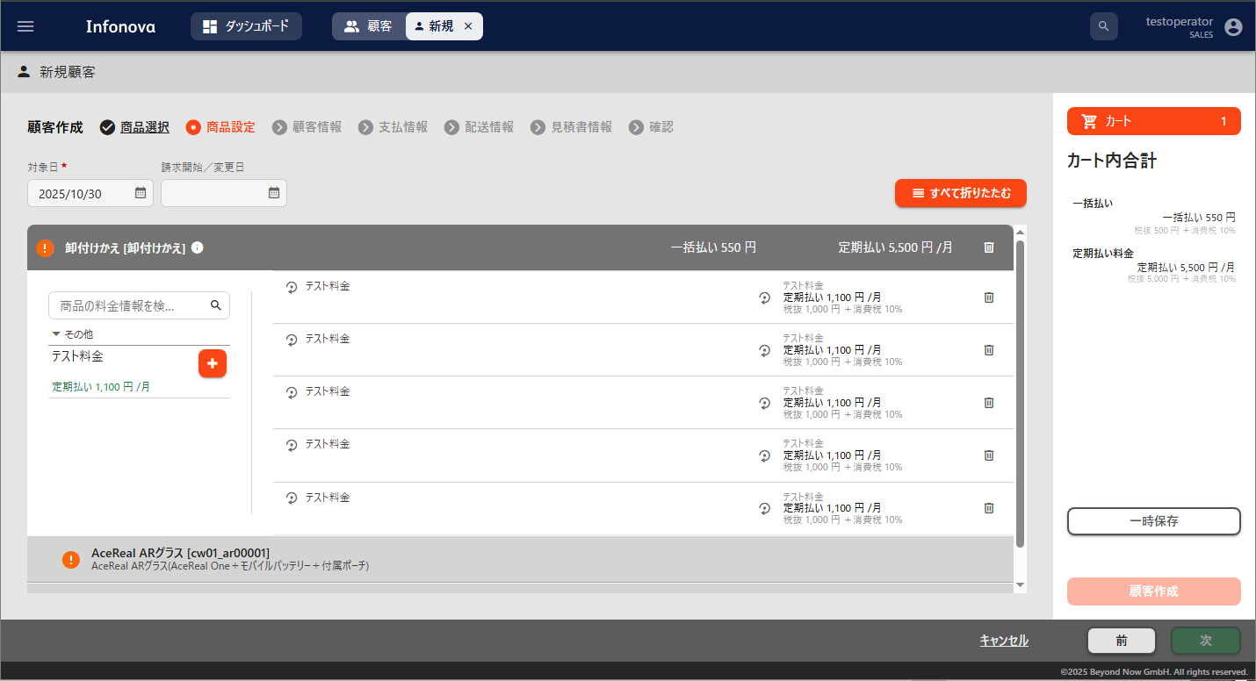
＋マークを5回押下した結果、5つ追加されました。
上限なしの場合はいくつでも追加可能です。
上限を設定した場合はその分だけ追加可能となります。

＋マークを5回押下した結果、5つ追加されました。
上限なしの場合はいくつでも追加可能です。
上限を設定した場合はその分だけ追加可能となります。

「複数の設定」を許容しているため、＋マークでさらに選択することが可能です。

「複数の設定」を許容しているため、＋マークでさらに選択することが可能です。

【設定シート】説明_オペレータ用
■設定補助シート

■説明 | 設定シートへ戻る
ヘッダー名（UIで表示されるモノは参考リンクあり） | 概要 | 設定値 | 備考
卸/小売 | このヒアリングシートの商品が卸商品なのか、小売商品なのかを選択する | 小売商品 卸商品 | 卸商品の場合は、サプライヤ企業名も記入する
サプライヤ企業名 | 卸商品の場合、サプライヤ企業名を記入する | 指定なし | 卸商品の場合のみ記入する
商品キー情報 | 商品を指すキー情報 | 半角英数字とハイフンとアンダーバー | 例）「supplementaryProduct」 テナント内で一意であること
商品名(請求書表示名) | UI上に表示と、請求書に記載する商品の名称 | 文字、数字、記号 | 例）「補足資料用商品」
内部で使用する名称 | UI上に表示される商品の名称 | 文字、数字、記号 | 例）「補足資料用商品(内部名称)」
商品説明 | UI上に表示される商品の説明 | 文字、数字、記号 | 例）「補足資料用のサンプル商品です」
商品適用開始日 | 商品の適用開始日 | yyyy-mm-dd | 例）「2021-07-15」 先の日付を入力するとその日までは適用されない
割り当てチャネル | 商品の販売ができるチャネル | チャネル名 | 例）「SALES」 各商品最低でも1つは設定が必要 複数設定可能
製品カテゴリ | 購入画面にて商品を絞り込むためのカテゴリ | カテゴリ名 | 例）「DEMO」 購入商品選択画面にて、チェックボックスでカテゴリの絞込みができる 複数設定可能 事前にテナントにカテゴリを追加する必要あり
大量注文 | 大量注文の可不可 | 可 不可 | 「可」を選択した商品は、注文数の編集ボタンが表示される 同じ内容の注文を一度に複数行う可能性のある商品は可能とする
製品画像 | 購入商品選択画面にて表示される商品イメージの有無 | あり なし | 設定する画像については設定者に別添えをすること 設定するファイルの名称は日本語使用不可
契約条件 | 商品に添付するファイル | あり/なし | 例）「あり」 小売商品画面、オーダ画面からダウンロードが可能な添付ファイル 設定するファイルについては設定者に別添えをすること 設定するファイルの名称は日本語使用不可
依存関係 | 依存関係の有無と仕様を記載 | 依存関係の仕様 なし | 例）「機器ありの場合に「補足資料サービスB」サービスを表示する」」
無料期間有無 | 無料期間の有無と仕様を記載 | 無料期間の仕様 なし | 例）「初月無料」
商品属性 | 商品属性の有無を記載 | あり なし | 例）「あり」 ありの場合は同シートの下部にある「■商品属性詳細」に内容を記載 事前にテナントに商品属性を追加する必要あり
サービスキー情報 | 商品に含めるサービスのキー情報 | 半角英数字とハイフンとアンダーバー | 例）「supplementaryServiceA」 サービスの設定補助シートの記入情報から転記すること
サービス表示名 | 商品に含めるサービスに名称 | 文字、数字、記号 | 例）「補足資料用サービスA」 サービスの設定補助シートの記入情報から転記すること
商品属性キー情報 | 商品に追加する属性の名称 | テナントに設定済みの商品属性から選択 | 例）「ターゲットID」 テナントへの事前設定が必要
設定値 | 商品に追加する属性の設定値 | 文字、数字、記号 | 例）「123456789」 システムに影響を与えることはないため文字の指定はなし
商品属性適用開始日 | 商品に追加する属性の適用開始日 | yyyy-mm-dd | 例）「2021-07-15」 デフォルトでは当日が設定される 未来日付にすると商品属性の適用がその日まで保留される
商品属性適用終了日 | 商品に追加する属性の適用終了日 | yyyy-mm-dd | デフォルトでは空白に設定される

旧UI |  |  | 新UI
■商品名(請求書表示名)
■内部で使用する名称
■商品説明
■割り当てチャネル
■製品カテゴリ
■大量注文
■製品画像 | 戻る
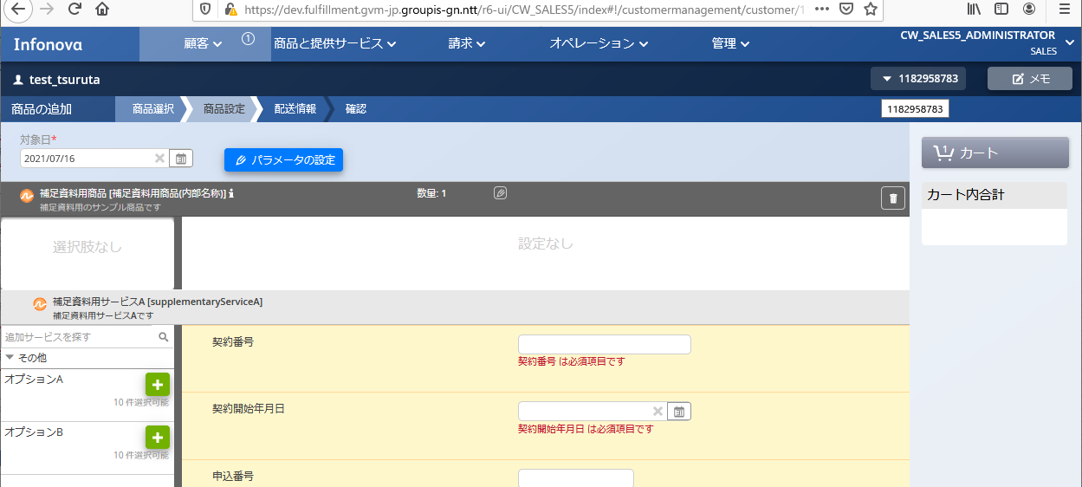
購入画面
購入画面
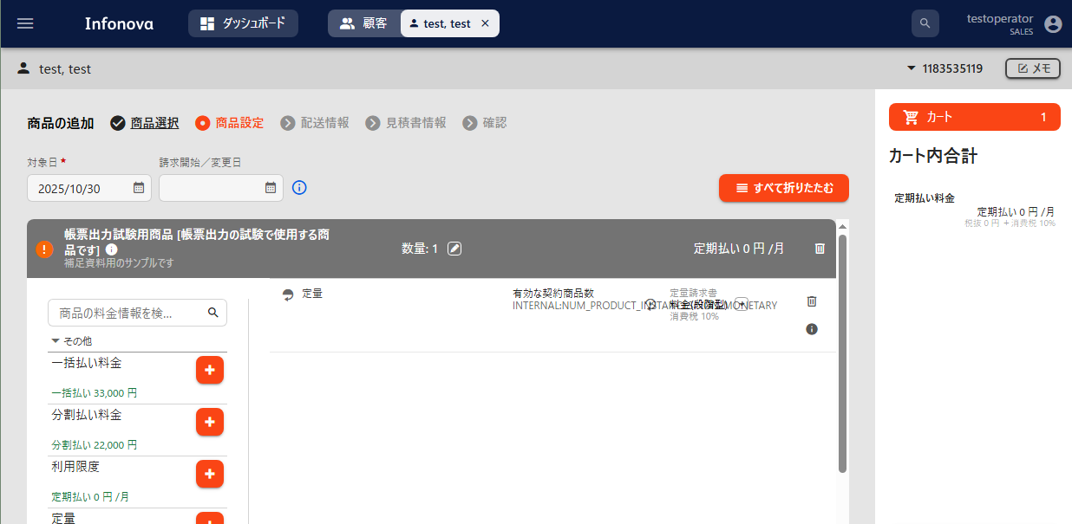

割り当てチャネル
割り当てチャネル
商品名(請求書表示名)
割り当てチャネル

内部で使用する名称
商品名(請求書表示名)
大量注文

内部で使用する名称
大量注文
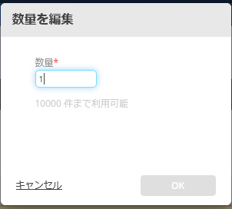
商品説明
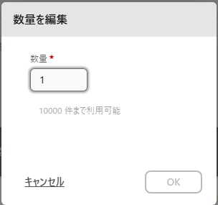

商品説明

商品名(請求書表示名)
小売商品画面
小売商品画面
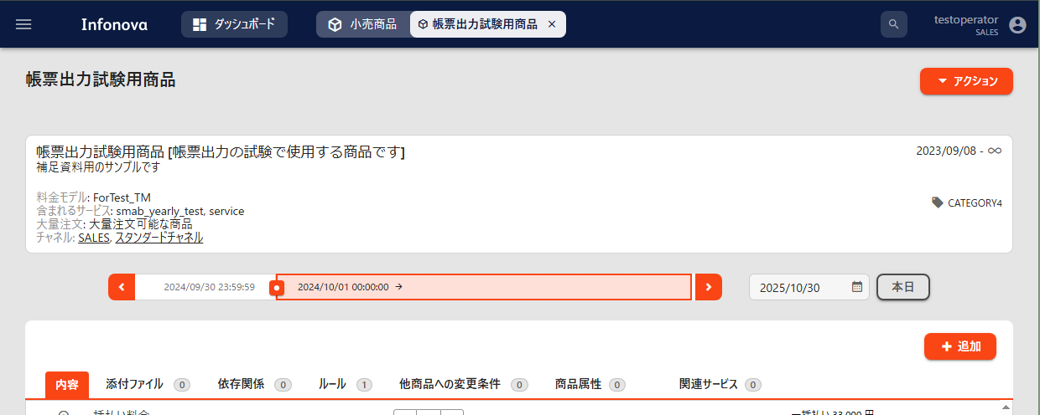
小売商品画面

商品名(請求書表示名)
内部で使用する名称

内部で使用する名称

商品説明

商品説明
製品カテゴリ商品に設定する種別 カテゴリ名 例）「DEMO1,DEMO2」 複数設定可能 設定なし可能 事前にテナントにカテゴリを追加する必要あり
大量注文
大量注文
製品カテゴリ商品に設定する種別 カテゴリ名 例）「DEMO1,DEMO2」 複数設定可能 設定なし可能 事前にテナントにカテゴリを追加する必要あり
割り当てチャネル
割り当てチャネル

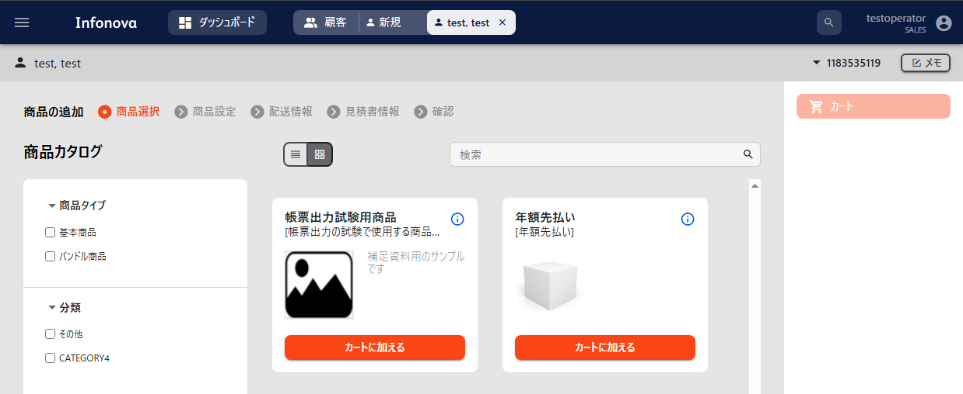
購入商品選択画面
購入商品選択画面
購入商品選択画面

製品画像

製品画像
製品カテゴリ商品に設定する種別 カテゴリ名 例）「DEMO1,DEMO2」 複数設定可能 設定なし可能 事前にテナントにカテゴリを追加する必要あり

製品カテゴリ商品に設定する種別 カテゴリ名 例）「DEMO1,DEMO2」 複数設定可能 設定なし可能 事前にテナントにカテゴリを追加する必要あり

■契約条件 | 戻る
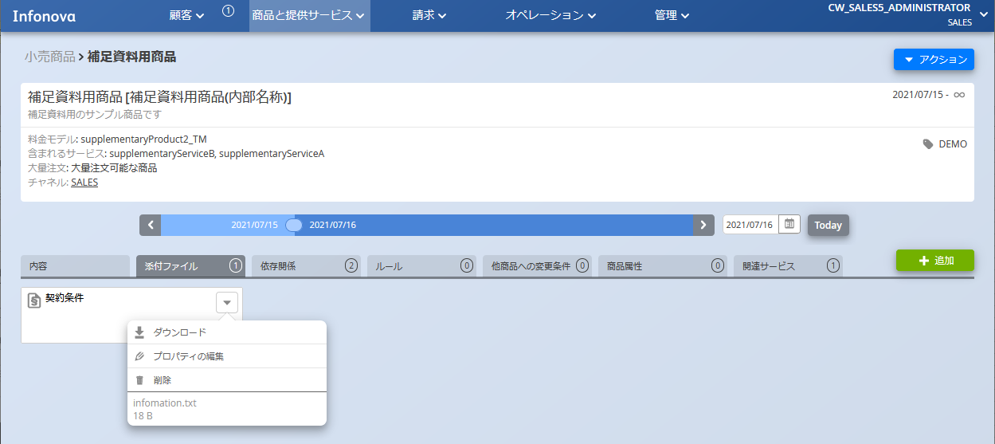
小売商品画面
小売商品画面
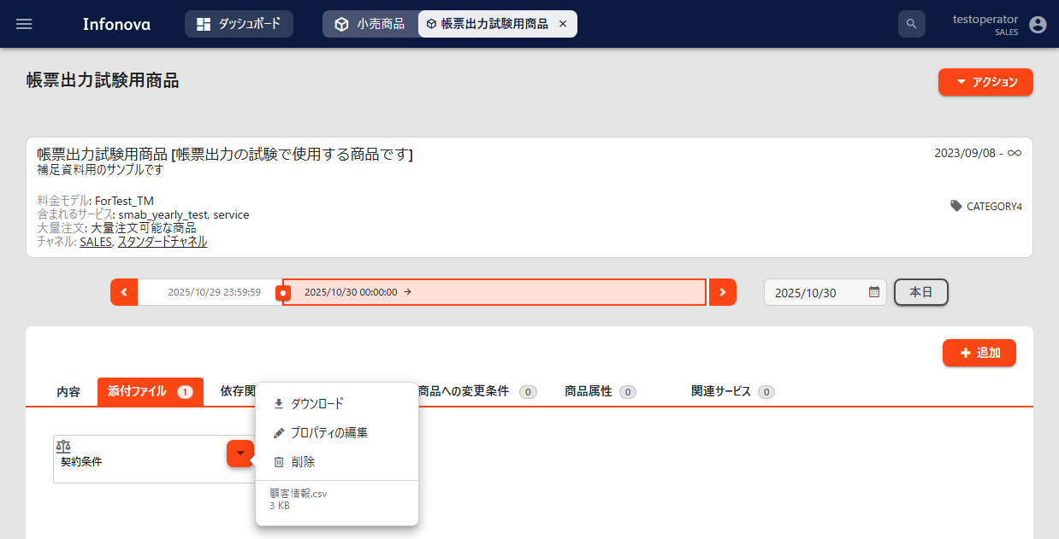
小売商品画面

契約条件

契約条件

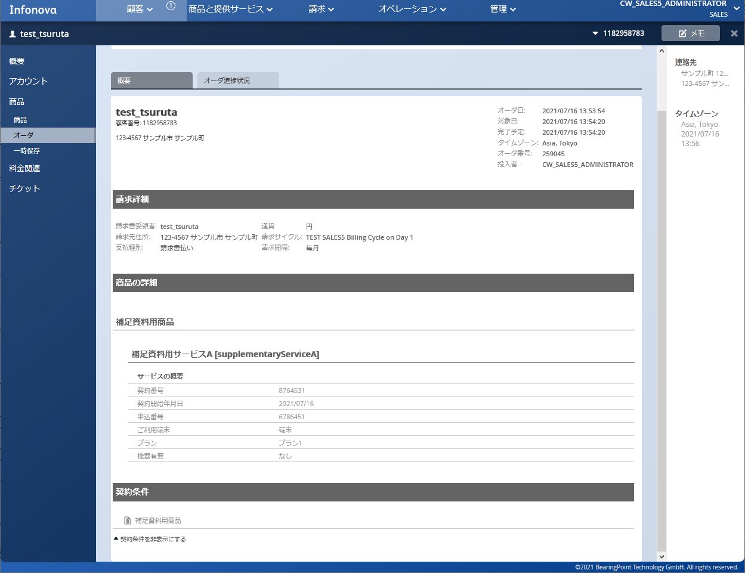
オーダ画面
オーダ画面
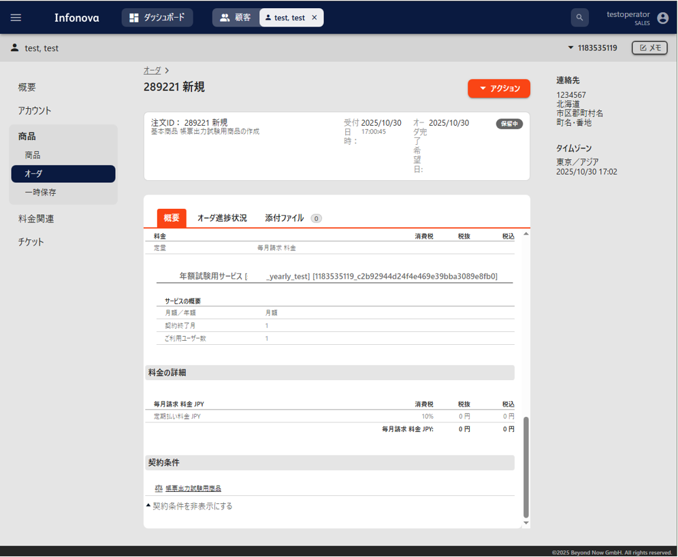
オーダ画面

契約条件

契約条件

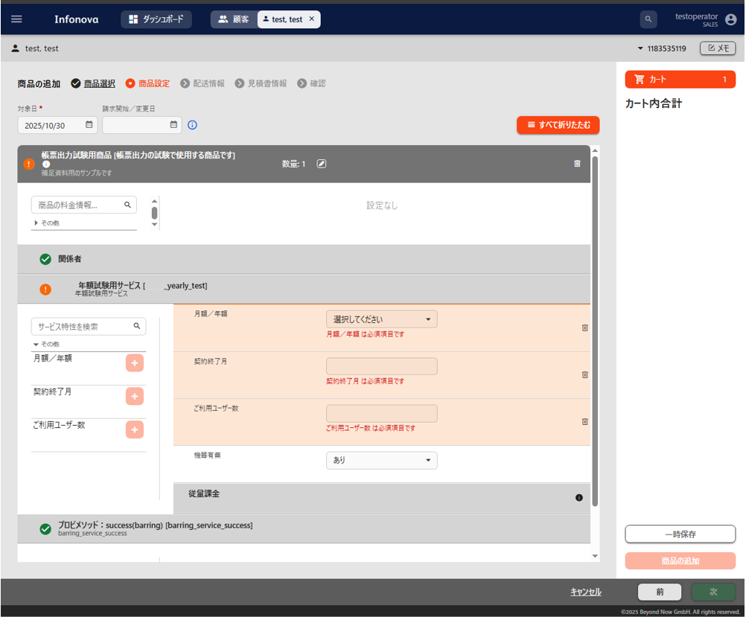
■依存関係 | 戻る
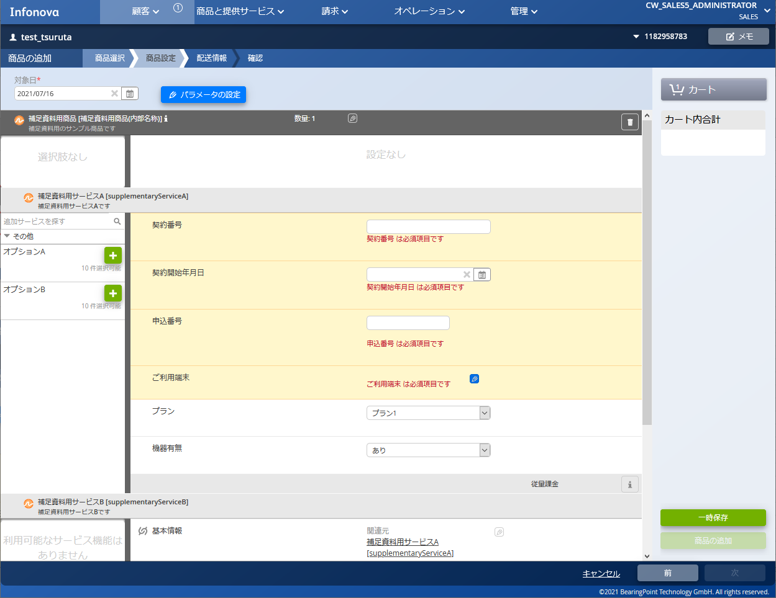
購入画面
購入画面
購入画面

依存関係：機器ありの場合に「補足資料用サービスB」サービスを表示する

依存関係：機器ありの場合に「プロビメソッド：success(barring)」サービスを表示する

「あり」を選択
「あり」を選択

「あり」を選択すると、補足資料用サービスBが表示される

「あり」を選択すると「プロビメソッド：success(barring)」が表示される

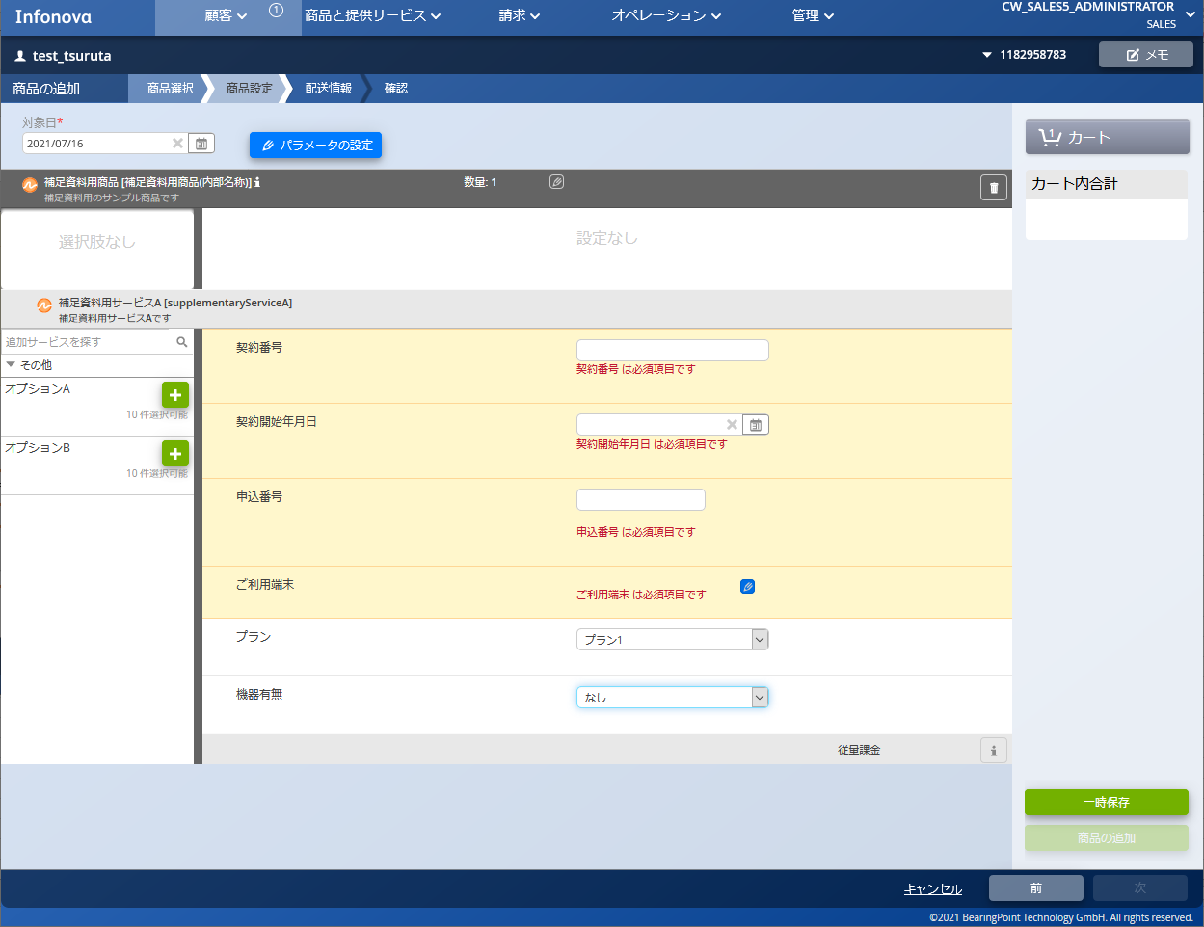
購入画面
購入画面
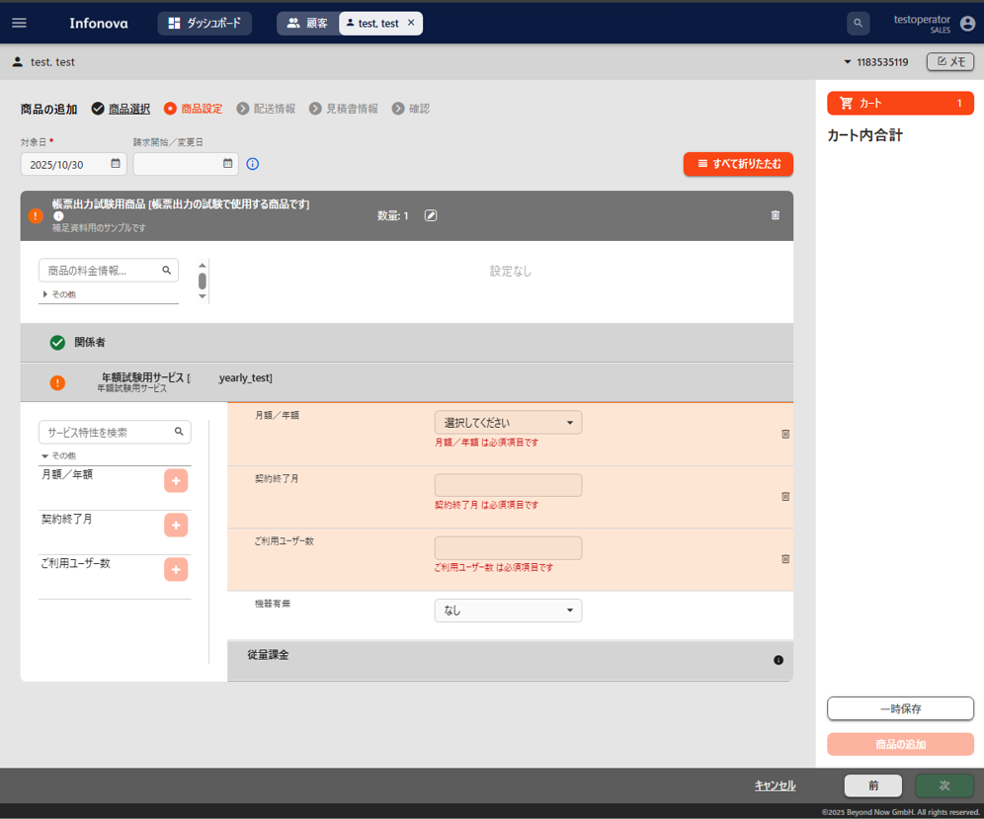
購入画面

「なし」を選択
「なし」を選択

「なし」を選択すると、補足資料用サービスBが表示されない
（購入内容に含まれない）
「なし」を選択すると、補足資料用サービスBが表示されない
（購入内容に含まれない）

■サービスキー情報
■サービス表示名 | 戻る
購入画面
購入画面
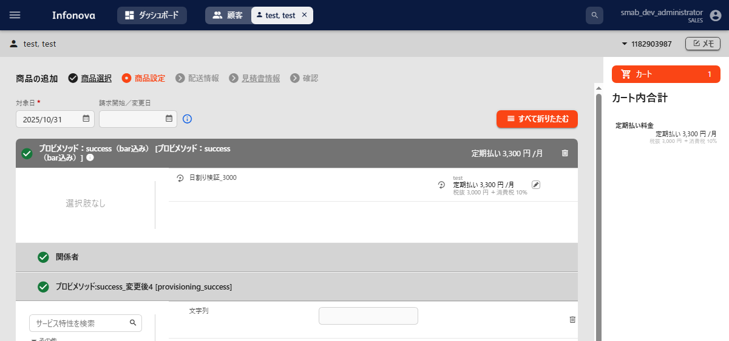
購入画面

サービス表示名

サービスキー

サービス表示名

サービスキー

小売商品画面
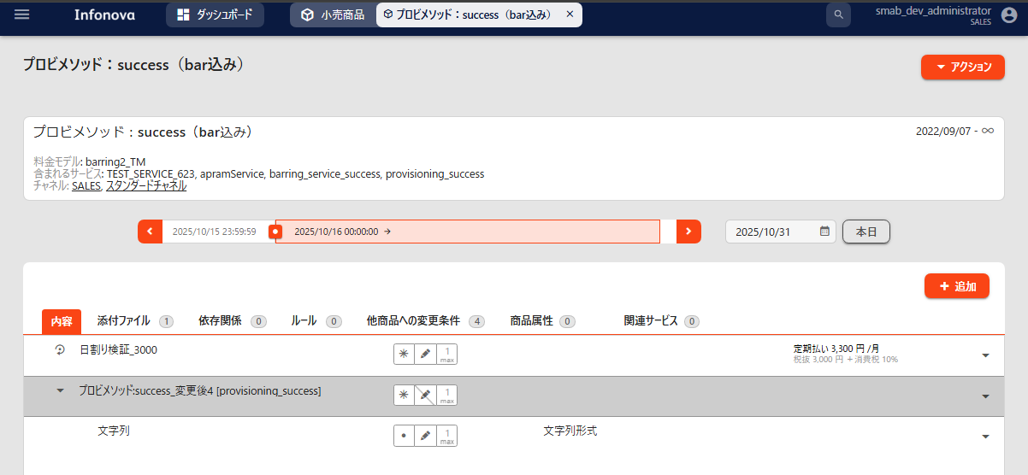
小売商品画面

サービスキー
サービスキー

サービス表示名

サービス表示名
サービスキー

サービスキー

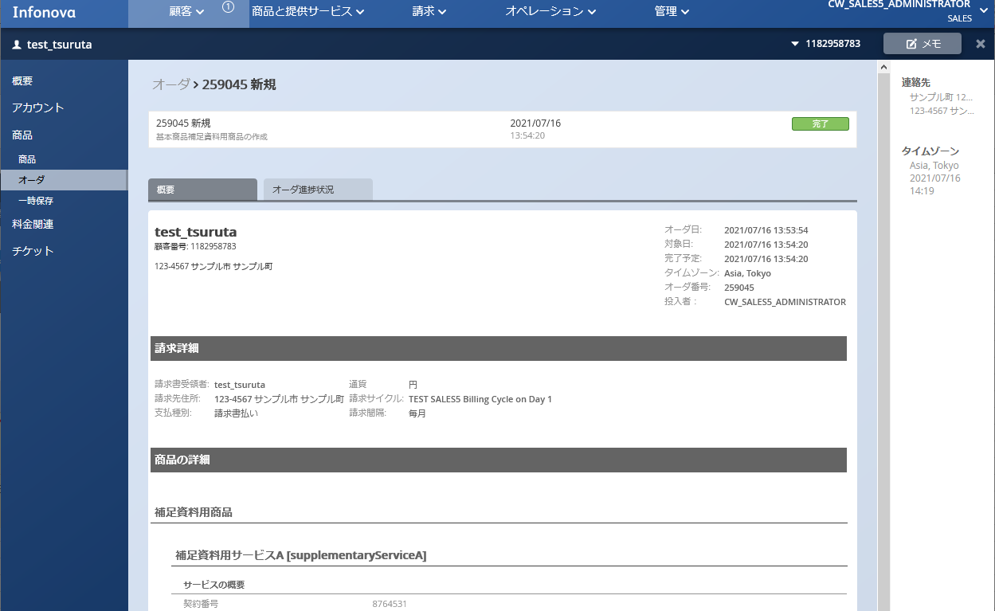
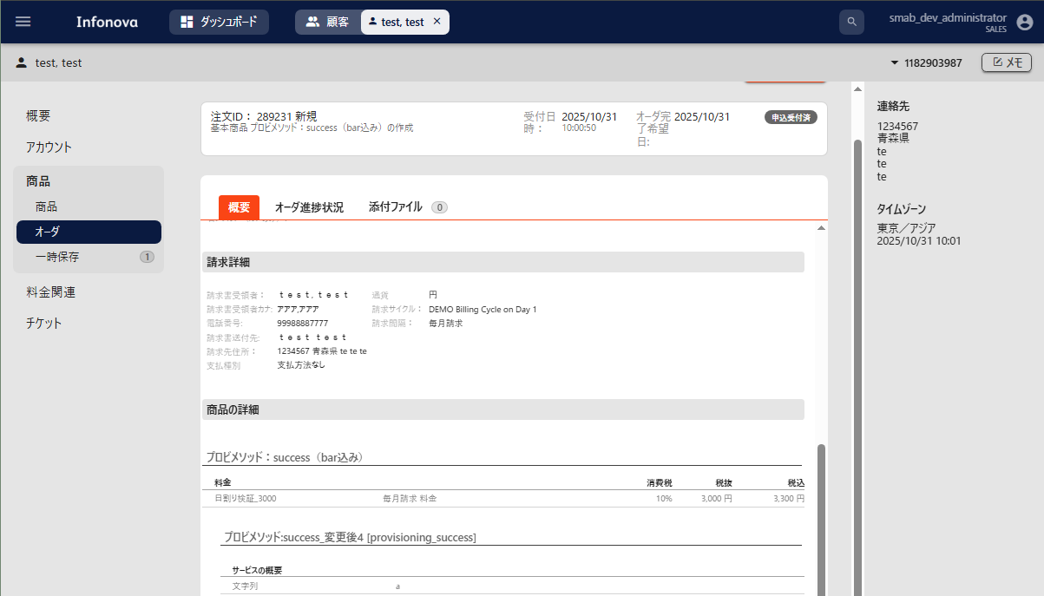

サービス表示名
サービス表示名

サービスキー
サービスキー

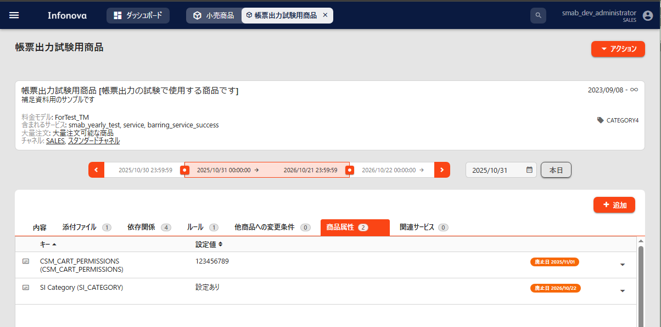
■設定値
■商品属性適用開始日
■商品属性適用終了日 | 戻る
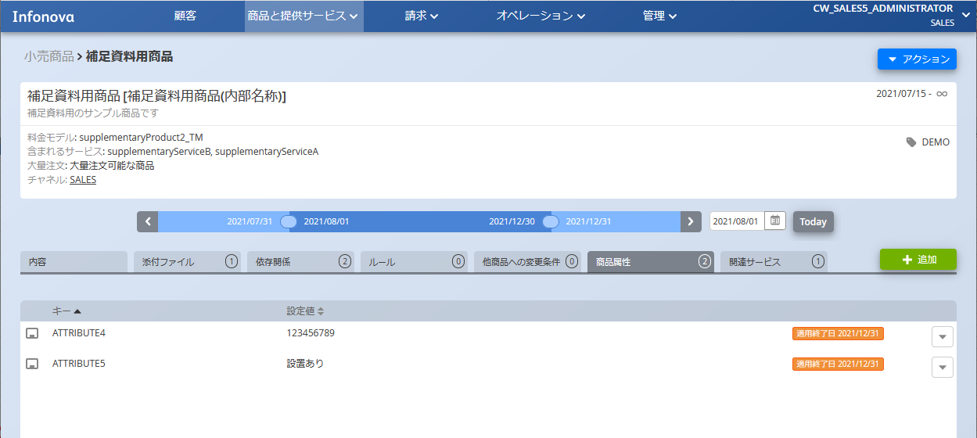

「商品属性適用開始日」に未来日付を選択した場合、
日付を該当日まで進めることで反映されているかを確認可能
※該当日付になるまではUIに表示されない

「商品属性適用開始日」に未来日付を選択した場合、
日付を該当日まで進めることで反映されているかを確認可能
※該当日付になるまではUIに表示されない

商品属性キー情報ではなく、内部のキーが表示される
商品属性適用終了日
設定値
商品属性キー、内部のキーが表示される
設定値
商品属性適用終了日

【設定シート】説明_設定者用
■設定補助シート

■説明 | 設定シートへ戻る
ヘッダー名（UIで表示されるモノは参考リンクあり） | 概要 | 設定値 | 備考
卸/小売 | このヒアリングシートの商品が卸商品なのか、小売商品なのかを選択する | 小売商品 卸商品 | 卸商品の場合は、サプライヤ企業名も記入する
サプライヤ企業名 | 卸商品の場合、サプライヤ企業名を記入する | 指定なし | 卸商品の場合のみ記入する
商品キー情報 | 商品を指すキー情報 | 半角英数字とハイフンとアンダーバー | 例）「supplementaryProduct」 テナント内で一意であること
商品名(請求書表示名) | UI上に表示と、請求書に記載する商品の名称 | 文字、数字、記号 | 例）「補足資料用商品」
内部で使用する名称 | UI上に表示される商品の名称 | 文字、数字、記号 | 例）「補足資料用商品(内部名称)」
商品説明 | UI上に表示される商品の説明 | 文字、数字、記号 | 例）「補足資料用のサンプル商品です」
商品適用開始日 | 商品の適用開始日 | yyyy-mm-dd | 例）「2021-07-15」 先の日付を入力するとその日までは適用されない
割り当てチャネル | 商品の販売ができるチャネル | チャネル名 | 例）「SALES」 各商品最低でも1つは設定が必要 複数設定可能
製品カテゴリ | 購入画面にて商品を絞り込むためのカテゴリ | カテゴリ名 | 例）「DEMO」 購入商品選択画面にて、チェックボックスでカテゴリの絞込みができる 複数設定可能 事前にテナントにカテゴリを追加する必要あり
大量注文 | 大量注文の可不可 | 可 不可 | 「可」を選択した商品は、注文数の編集ボタンが表示される 同じ内容の注文を一度に複数行う可能性のある商品は可能とする
製品画像 | 購入商品選択画面にて表示される商品イメージの有無 | あり なし | 設定する画像については設定者に別添えをすること 設定するファイルの名称は日本語使用不可
...
商品属性適用終了日 | 商品に追加する属性の適用終了日 | yyyy-mm-dd | デフォルトでは空白に設定される

旧UI |  |  | 新UI
■商品名(請求書表示名)
■商品キー情報
■内部で使用する名称
■商品説明
■商品適用開始日
■サービスキー情報
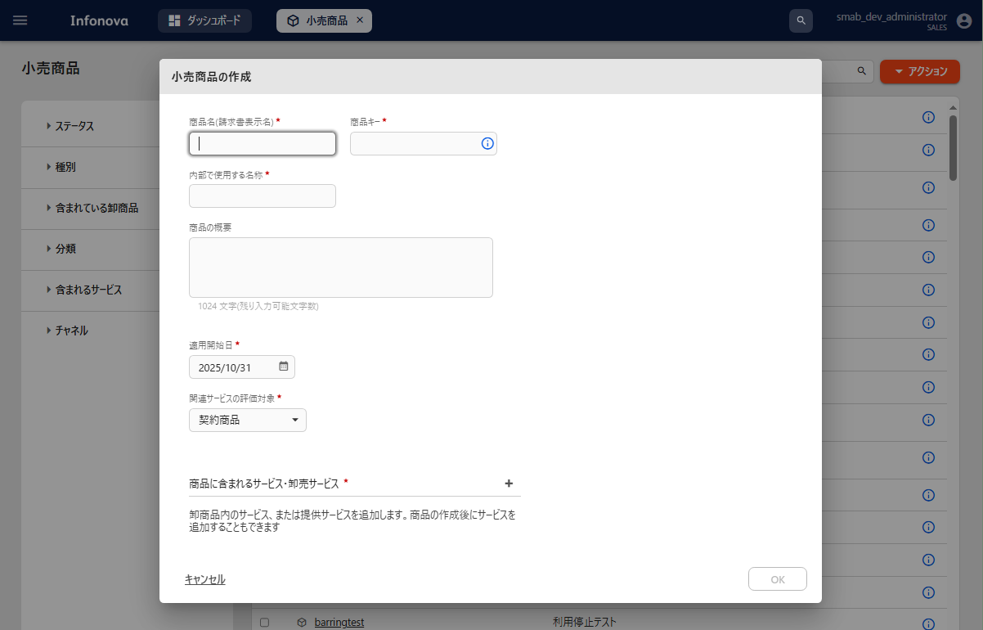
■サービス表示名 | 戻る
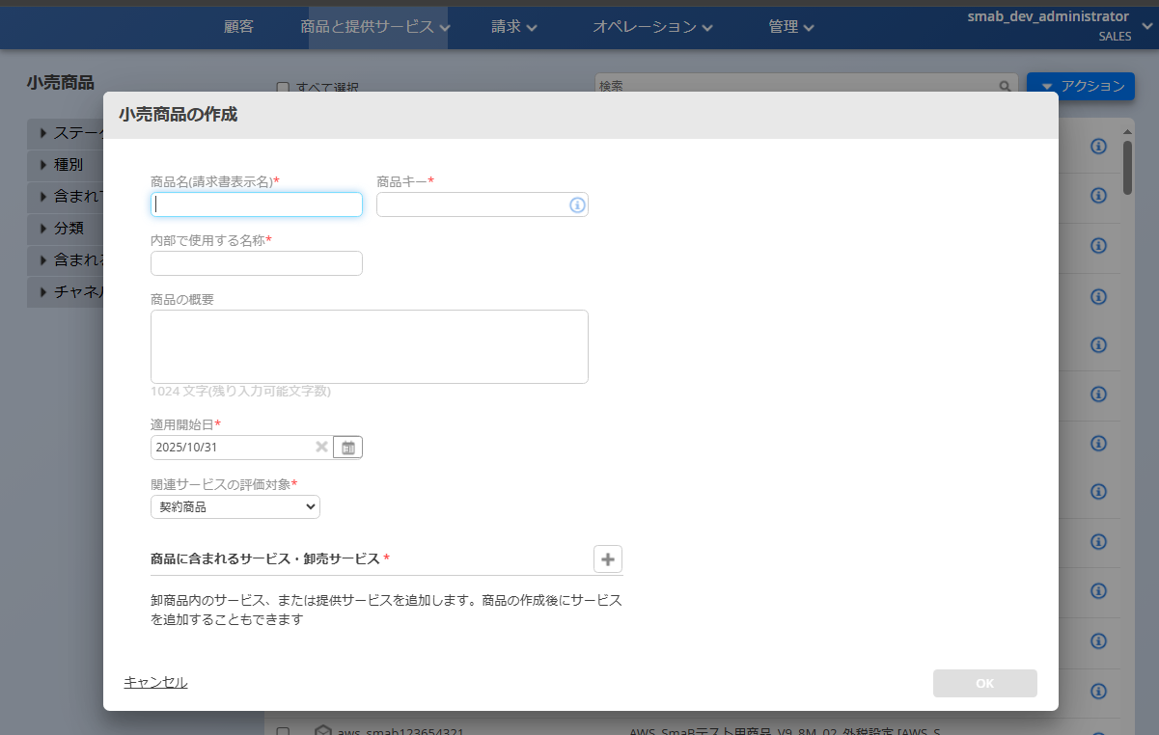
商品と提供サービス＞小売商品＞アクション＞小売商品の作成
商品と提供サービス＞小売商品＞アクション＞小売商品の作成

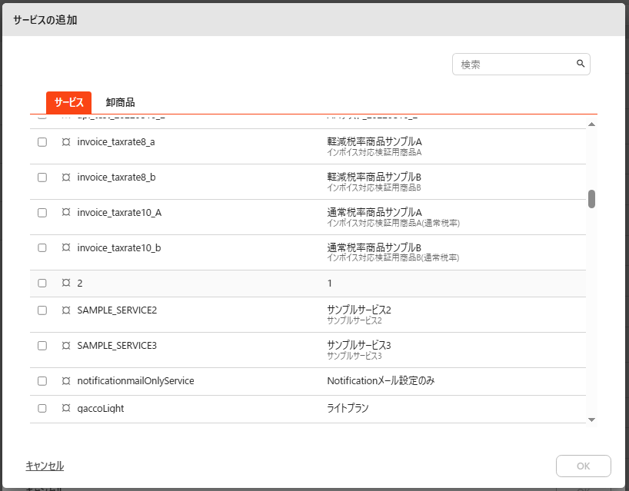
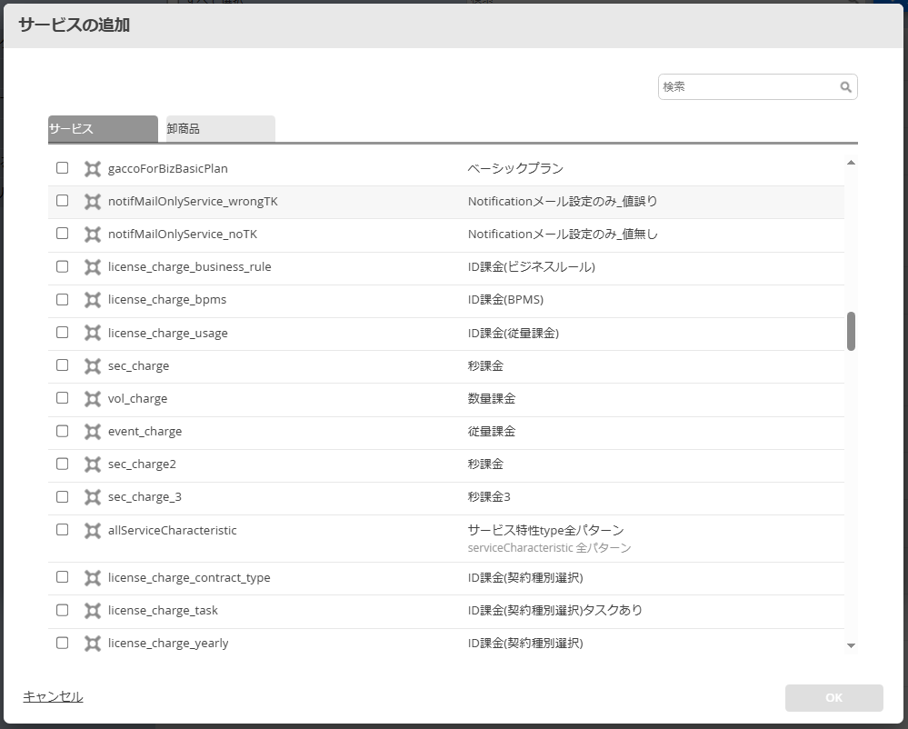
商品名(請求書表示名)
商品キー情報
該当するサービスをクリック
商品名(請求書表示名)
商品キー情報
サービスキー情報
サービス表示名
該当するサービスをクリック
サービスキー情報
サービス表示名

内部で使用する名称
商品説明
内部で使用する名称
商品説明

商品適用開始日
商品適用開始日

入力が完了したらOKをクリック
入力が完了したらOKをクリック

■割り当てチャネル | 戻る
商品と提供サービス＞小売商品＞任意の商品をクリック＞アクション
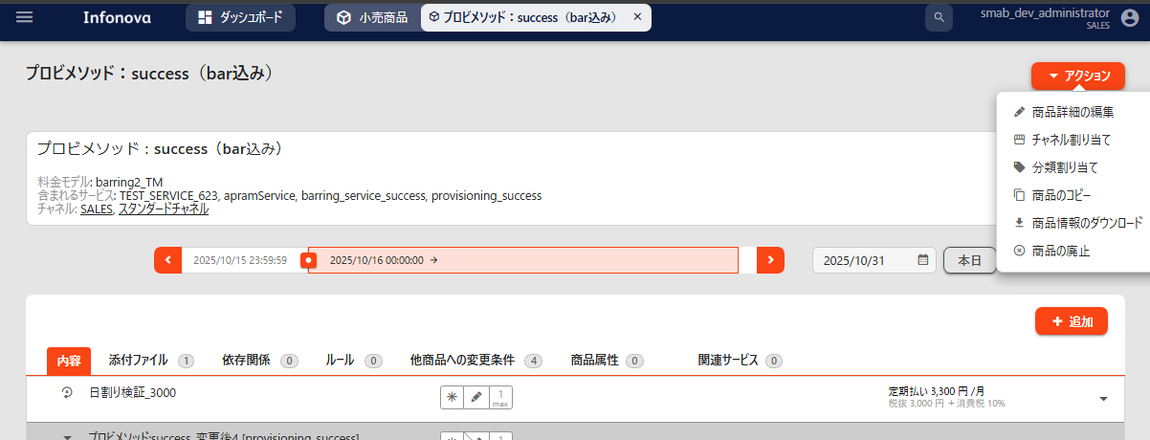
商品と提供サービス＞小売商品＞任意の商品をクリック＞アクション

「チャネル割り当て」をクリック
「チャネル割り当て」をクリック

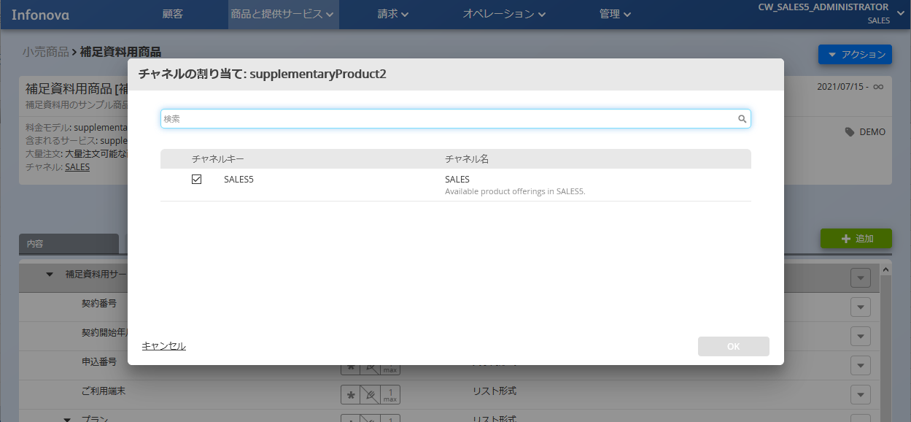
チャネル割り当て
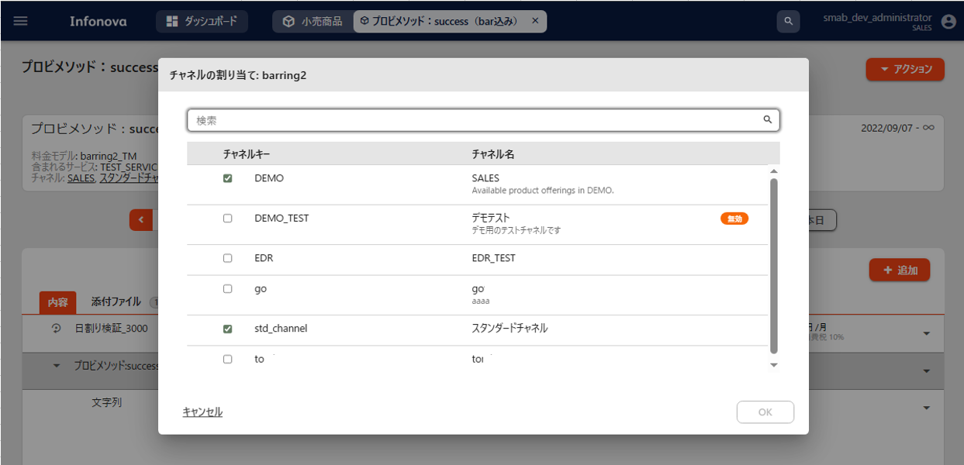
チャネル割り当て

該当するチャネルをクリック
該当するチャネルをクリック
割り当てチャネル
割り当てチャネル

入力が完了したらOKをクリック

入力が完了したらOKをクリック

■製品カテゴリ | 戻る
商品と提供サービス＞小売商品＞任意の商品をクリック＞アクション
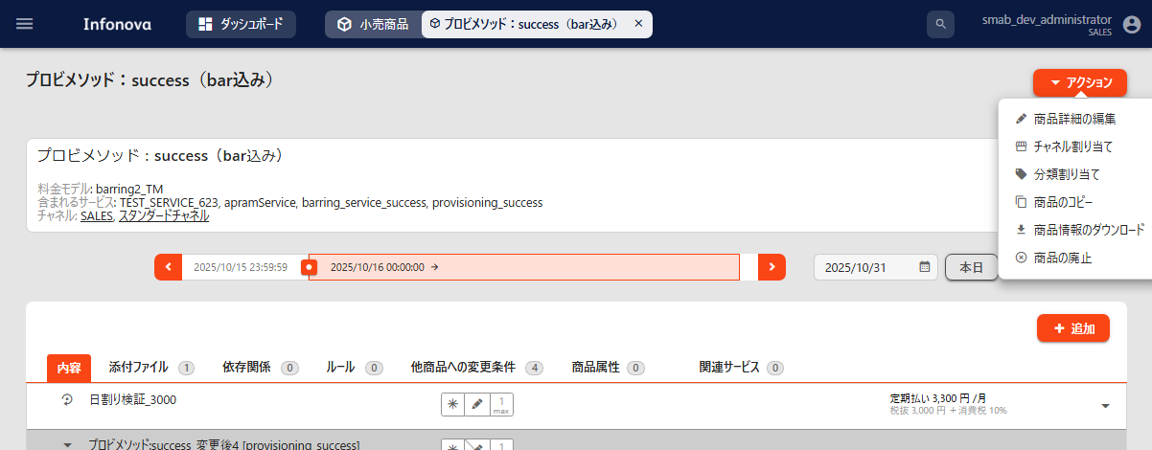
商品と提供サービス＞小売商品＞任意の商品をクリック＞アクション

「分類割り当て」をクリック
「分類割り当て」をクリック

分類割り当て
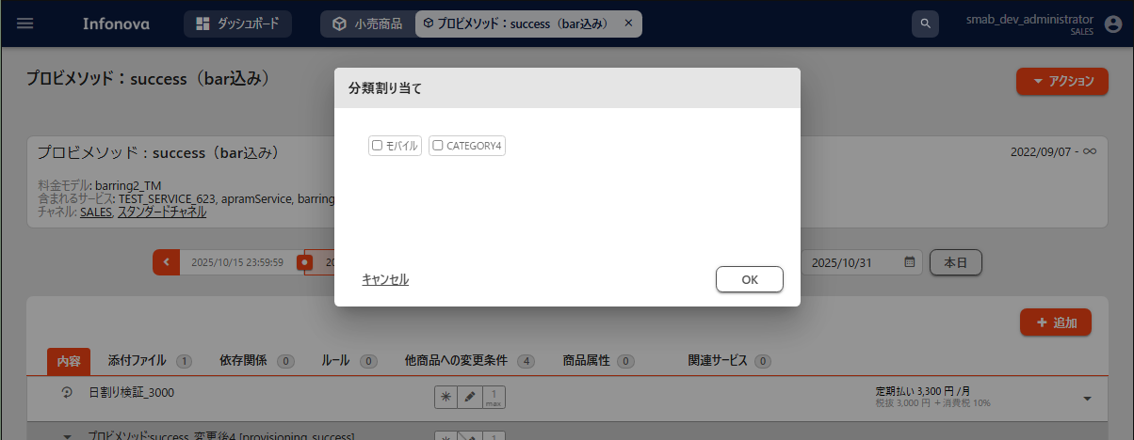
分類割り当て

該当するカテゴリをクリック
該当するカテゴリをクリック

製品カテゴリ
製品カテゴリ

入力が完了したらOKをクリック
入力が完了したらOKをクリック

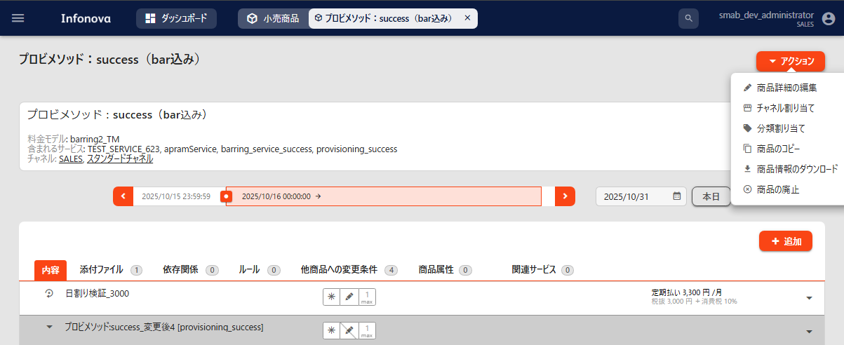
商品と提供サービス＞小売商品＞任意の商品をクリック＞アクション
■大量注文 | 戻る
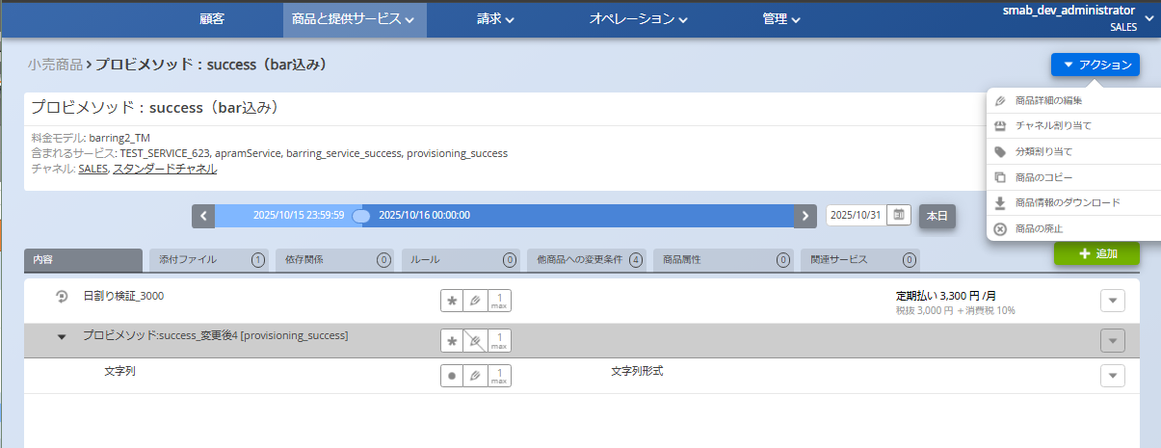
商品と提供サービス＞小売商品＞任意の商品をクリック＞アクション

「商品詳細の編集」をクリック
「商品詳細の編集」をクリック

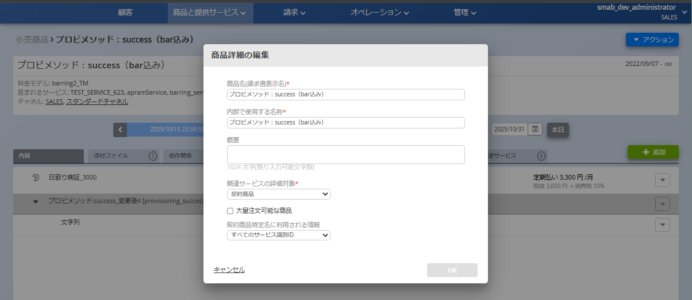
大量注文可能な商品
大量注文可能な商品
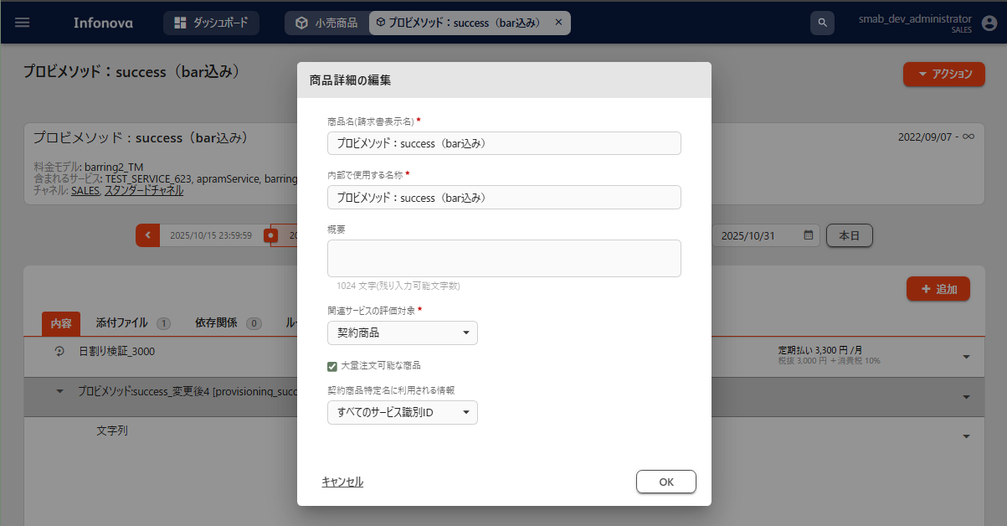

「大量注文可能な商品」をクリック
大量注文可能な商品

「大量注文可能な商品」をクリック
入力が完了したらOKをクリック
大量注文可能な商品

入力が完了したらOKをクリック

■製品画像 | 戻る
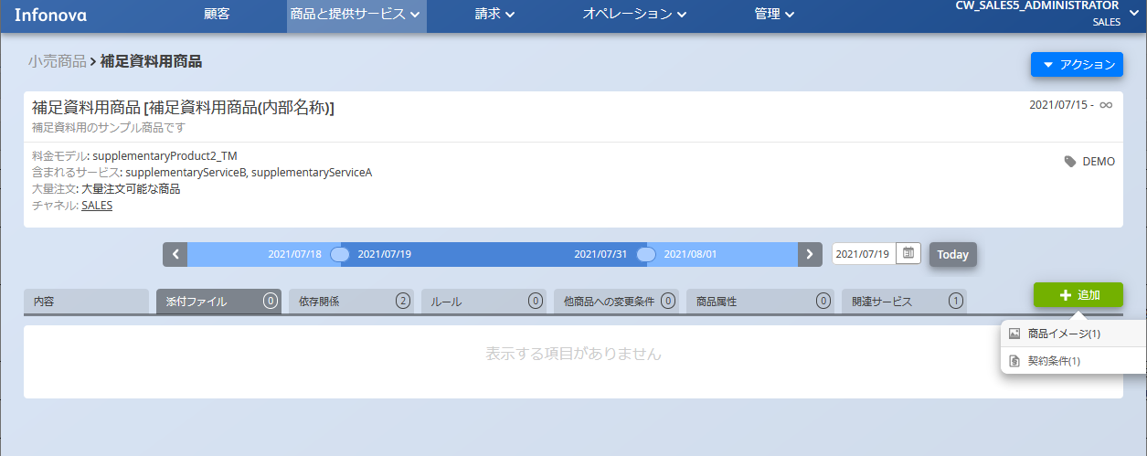
商品と提供サービス＞小売商品＞任意の商品をクリック＞添付ファイル＞追加
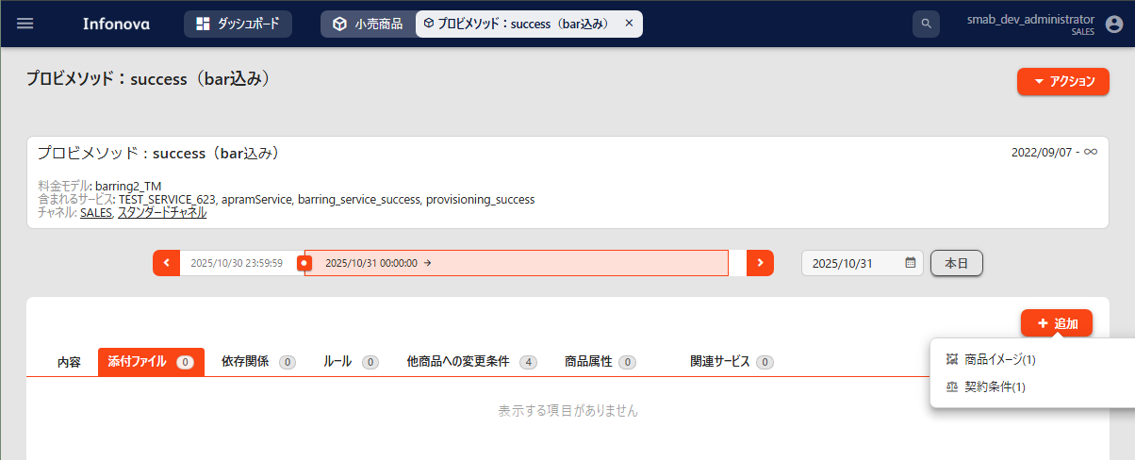
商品と提供サービス＞小売商品＞任意の商品をクリック＞添付ファイル＞追加

「商品イメージ」をクリック
「商品イメージ」をクリック

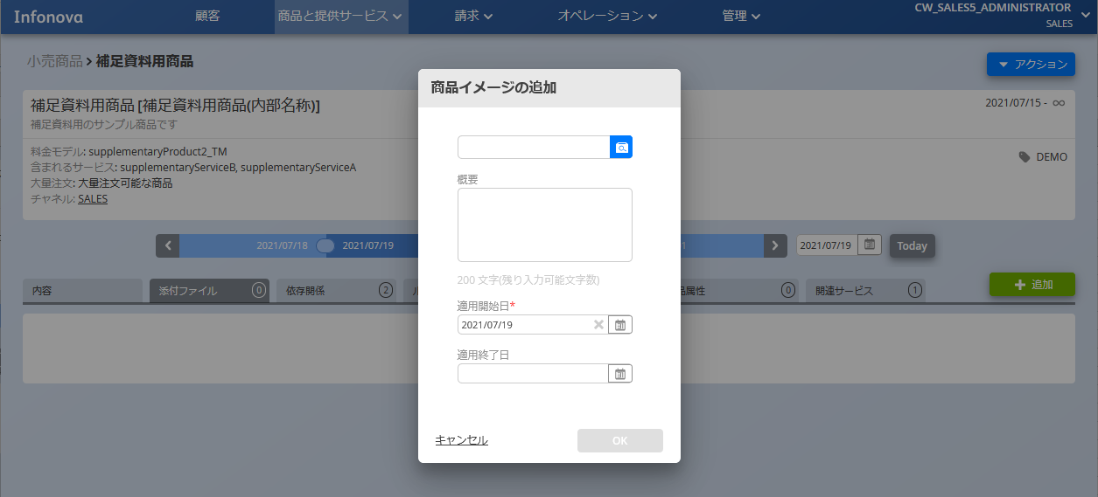
商品イメージの追加
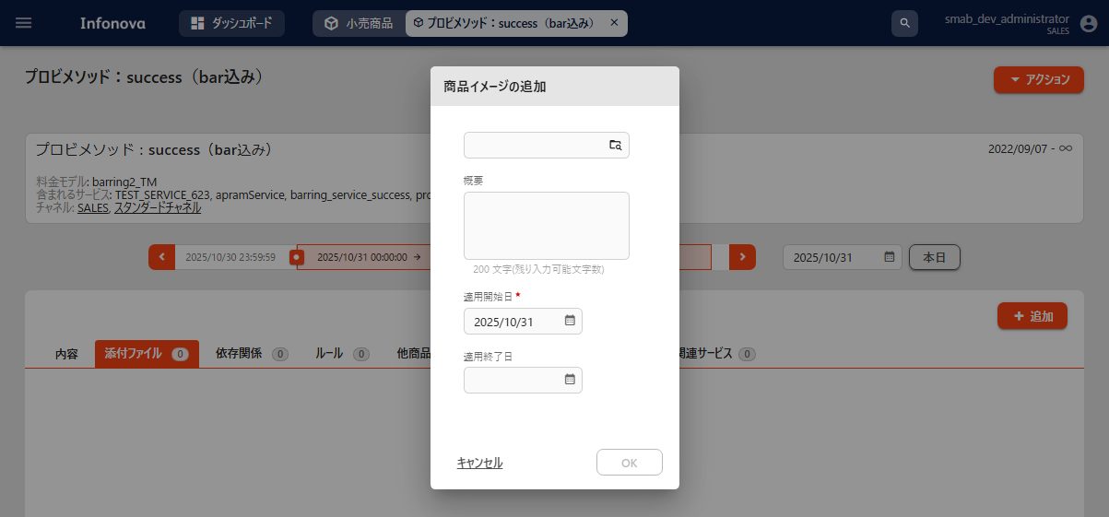
商品イメージの追加

画像ファイルを選択
画像ファイルを選択

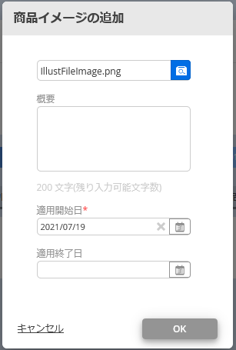
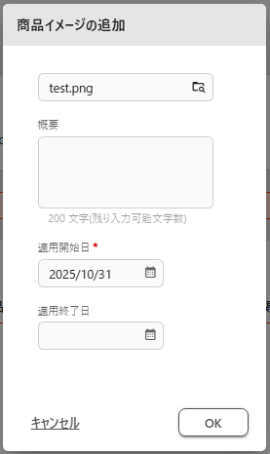

入力が完了したらOKをクリック
入力が完了したらOKをクリック

■契約条件 | 戻る
商品と提供サービス＞小売商品＞任意の商品をクリック＞添付ファイル＞追加
商品と提供サービス＞小売商品＞任意の商品をクリック＞添付ファイル＞追加

「契約条件」をクリック
「契約条件」をクリック

契約条件の追加
契約条件の追加

添付ファイルを選択

入力が完了したらOKをクリック
入力が完了したらOKをクリック

■依存関係 | 戻る
商品と提供サービス＞小売商品＞任意の商品をクリック＞依存関係＞追加
商品と提供サービス＞小売商品＞任意の商品をクリック＞依存関係＞追加

条件を選択
条件を選択

操作を選択
操作を選択

対象を選択
対象を選択

■商品属性キー情報
■設定値
■商品属性適用開始日
■商品属性適用終了日 | 戻る
商品と提供サービス＞小売商品＞任意の商品をクリック＞商品属性＞追加
商品と提供サービス＞小売商品＞任意の商品をクリック＞商品属性＞追加

商品属性キー情報
商品属性キー情報

設定値
設定値

商品属性適用開始日
商品属性適用開始日

商品属性適用終了日
商品属性適用終了日

入力が完了したらOKをクリック

入力が完了したらOKをクリック

